Hoja1
PRODUCCIONES DEKORARTE S.A.S.
NIT. 900,645,501-1
TEL 467 4072
Proyecto: El Bolero de Ruben . Supervisor: Anthony Gonzalez .. Departamento: Ambientación . Responsable: Camilo Heredia .
No. | IMAGEN | DESCRIPCION | ESTADO | # | VALOR | ANOTACIONES
1 |  | Sacos de Musgo | Bueno | 6 | - | -
2 |  | Colchon | Regular | 1 | - | -
3 |  | Colchon | Bueno | 1 | - | -
4 |  | Tela del bronx | Bueno | 1 | - | -
5 |  | Cobija | Perfecto | 1 | - | -
6 |  | Cobija | Perfecto | 1 | - | -
7 |  | Sabanas | Perfecto | 2 | - | -
8 |  | Cobija | Perfecto | 1 | - | -
9 |  | Cobijas | Perfecto | 1 | - | -
10 |  | Cobijas | Perfecto | 1 | - | -
11 |  | Sabanas | Perfecto | 1 | - | -
12 |  | Sabanas | Perfecto | 1 | - | -
13 |  | Cobijas | Perfecto | 1 | - | -
14 |  | Cobijas | Perfecto | 1 | - | -
15 | 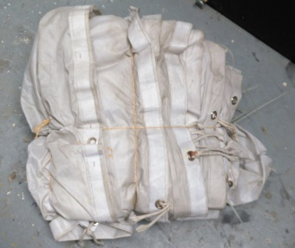 | Tela del bronx | Perfecto | 1 | - | -
16 | 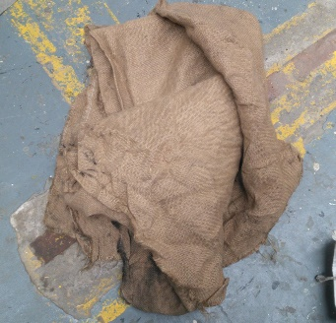 | Tela del bronx | Perfecto | 1 | - | -
17 | 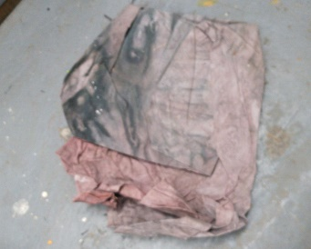 | Tela del bronx | Perfecto | 1 | - | -
18 | 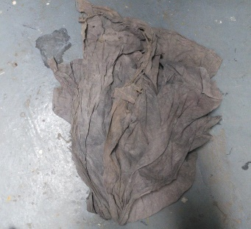 | Tela del bronx | Perfecto | 1 | - | -
19 | 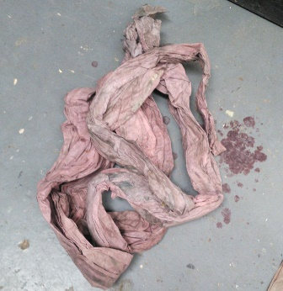 | Tela del bronx | Perfecto | 1 | - | -
20 | 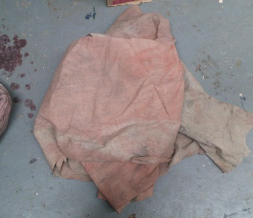 | Tela del bronx | Perfecto | 1 | - | -
21 | 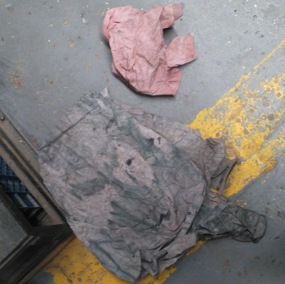 | Tela del bronx | Perfecto | 2 | - | -
22 |  | Lamparas | Perfecto | 3 | - | -
23 | 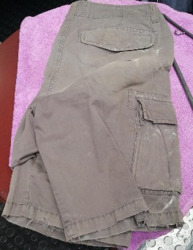 | Pantaloneta | Bueno | 1 | - | -
24 | 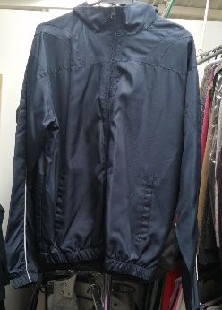 | Chaqueta | Perfecto | 1 | - | -
25 | 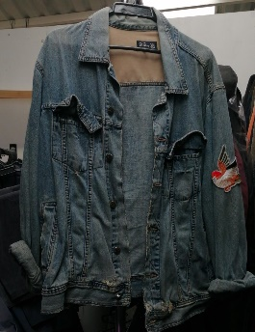 | Chaqueta | Regular | 1 | - | -
26 | 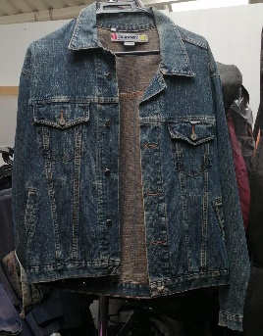 | Chaqueta | Regular | 1 | - | -
27 |  | Jean | Perfecto | 1 | - | -
28 | 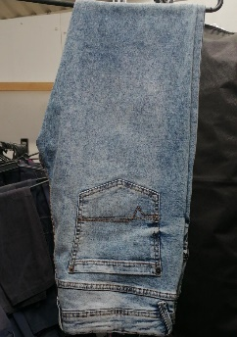 | Jean | Perfecto | 1 | - | -
29 | 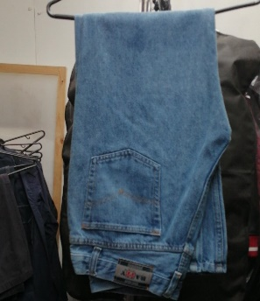 | Jean | Perfecto | 1 | - | -
30 | 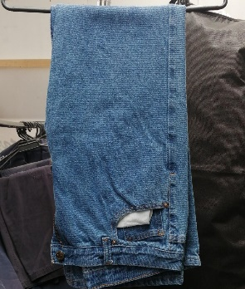 | Jean | Perfecto | 1 | - | -
31 | 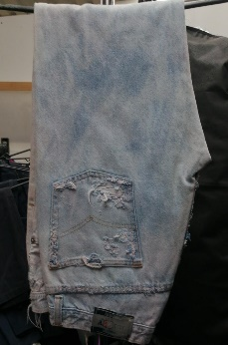 | Jean | Regular | 1 | - | -
32 | 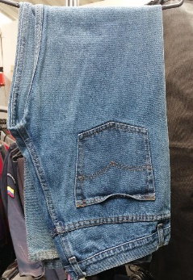 | Jean | Perfecto | 1 | - | -
33 | 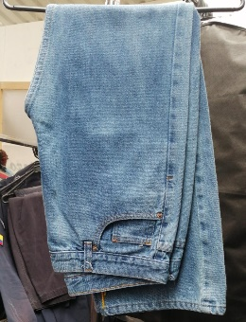 | Jean | Perfecto | 1 | - | -
34 | 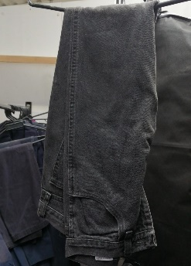 | Jean | Perfecto | 1 | - | -
35 | 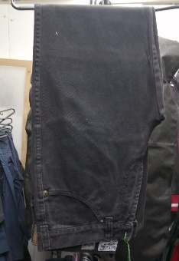 | Jean | Perfecto | 1 | - | -
36 |  | Pantalon | Perfecto | 1 | - | -
37 |  | Pantalon | Perfecto | 1 | - | -
38 |  | Jean | Perfecto | 1 | - | -
39 |  | Jean | Regular | 1 | - | -
40 |  | Jean | Perfecto | 1 | - | -
41 | 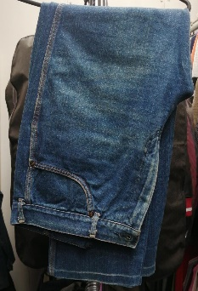 | Jean | Bueno | 1 | - | -
42 | 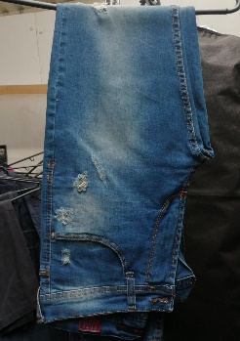 | Jean | Perfecto | 1 | - | -
43 | 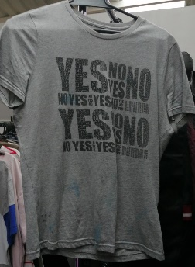 | Camiseta | Regular | 1 | - | -
44 | 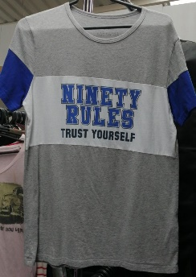 | Camiseta | Bueno | 1 | - | -
45 | 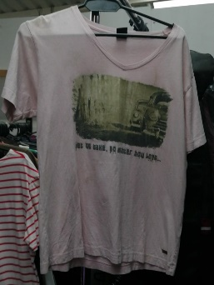 | Camiseta | Regular | 1 | - | -
46 | 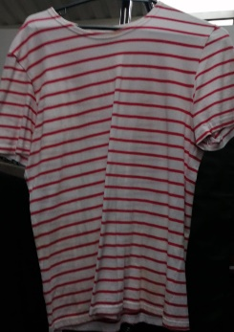 | Camiseta | Regular | 1 | - | -
47 | 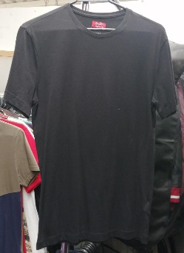 | Camiseta | Bueno | 1 | - | -
48 | 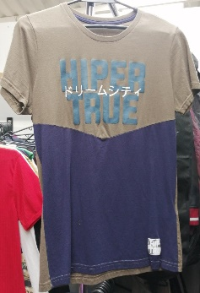 | Camiseta | Bueno | 1 | - | -
49 | 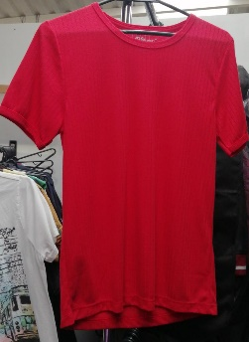 | Camiseta | Perfecto | 1 | - | -
50 | 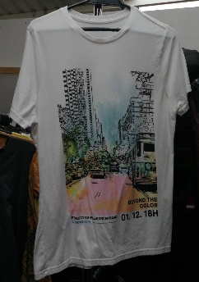 | Camiseta | Perfecto | 1 | - | -
51 |  | Camisilla | Bueno | 1 | - | -
52 | 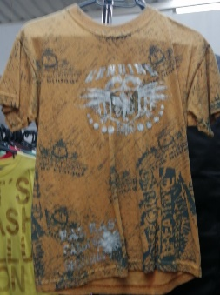 | Camiseta | Bueno | 1 | - | -
53 | 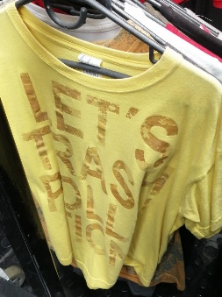 | Camiseta | Perfecto | 1 | - | -
54 | 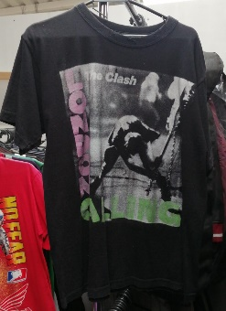 | Camiseta | Regular | 1 | - | -
55 |  | Camiseta | Bueno | 1 | - | -
56 |  | Camiseta | Perfecto | 1 | - | -
57 | 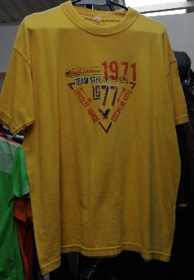 | Camiseta | Perfecto | 1 | - | -
58 | 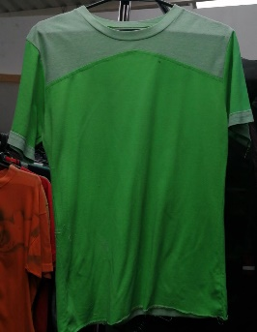 | Camiseta | Bueno | 1 | - | -
59 | 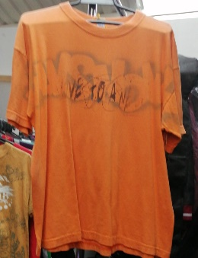 | Camiseta | Bueno | 1 | - | -
60 | 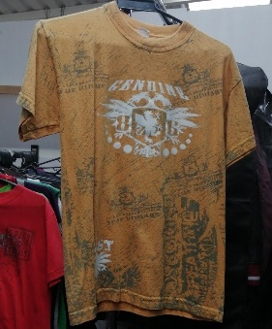 | Camiseta | Bueno | 1 | - | -
61 | 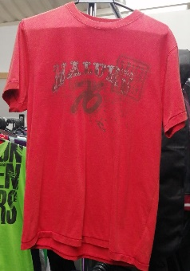 | Camiseta | Perfecto | 1 | - | -
62 |  | Camiseta | Bueno | 1 | - | -
63 |  | Camiseta | Regular | 1 | - | -
64 |  | Camiseta | Regular | 1 | - | -
65 |  | Camiseta | Regular | 1 | - | -
66 |  | Camiseta | Bueno | 1 | - | -
67 |  | Camiseta | Bueno | 1 | - | -
68 |  | Camiseta | Bueno | 1 | - | -
69 |  | Camiseta | Bueno | 1 | - | -
70 |  | Camisilla | Bueno | 1 | - | -
71 | 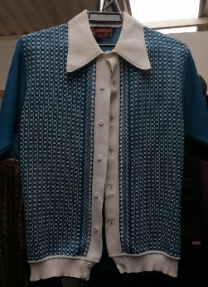 | Camiseta | Bueno | 1 | - | -
72 |  | Camiseta | Bueno | 1 | - | -
73 |  | Camiseta | Bueno | 1 | - | -
74 |  | Camiseta | Bueno | 1 | - | -
75 | 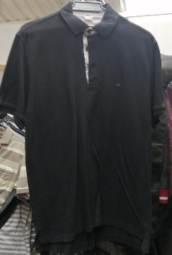 | Camiseta | Bueno | 1 | - | -
76 |  | Camiseta | Bueno | 1 | - | -
77 |  | Camiseta | Bueno | 1 | - | -
78 |  | Camiseta | Bueno | 1 | - | -
79 |  | Camiseta | Bueno | 1 | - | -
80 |  | Camiseta | Bueno | 1 | - | -
81 |  | Camiseta | Bueno | 1 | - | -
82 |  | Camiseta | Bueno | 1 | - | -
83 |  | Camiseta | Bueno | 1 | - | -
84 |  | Camiseta | Bueno | 1 | - | -
85 |  | Camiseta | Bueno | 1 | - | -
86 |  | Camiseta | Bueno | 1 | - | -
87 |  | Camiseta | Bueno | 1 | - | -
88 |  | Camiseta | Bueno | 1 | - | -
89 |  | Camiseta | Bueno | 1 | - | -
90 |  | Camiseta | Bueno | 1 | - | -
91 | 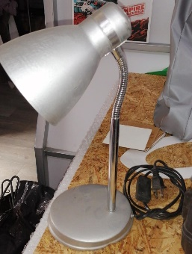 | Lampara de escritorio | Perfecto | 1 | - | -
92 | 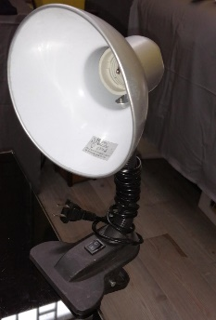 | Lampara de escritorio | Perfecto | 1 | - | -
93 |  | Consumibles | Perfecto | 8 | - | -
94 | 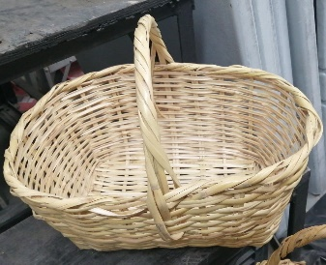 | Cesta de mimbre | Perfecto | 1 | - | -
95 |  | Cesta de mimbre | Perfecto | 1 | - | -
96 |  | Cesta de mimbre | Perfecto | 1 | - | Con tapa
97 | 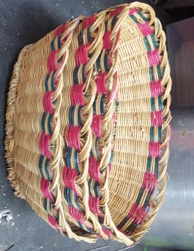 | Cestas de mimbre pequeñas | Perfecto | 3 | - | -
98 | 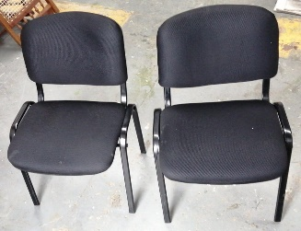 | Sillas de oficina | Perfecto | 2 | - | -
99 |  | Tubos de Cortinas | Bueno | 3 | - | -

